Mapa de Ubicación LP-059-2020
DIRECCIÓN DE PROGRAMAS Y PRESUPUESTOS
SOLICITUD PARA LA ELABORACIÓN DE FICHAS SIPRO
FECHA DE ENTREGA: ___________________________________________
RECIBIDO POR LA DIRECCIÓN DE PROGRAMAS Y PRESUPUESTOS:

FECHA: _______________________ HORA: ______________ PERSONA QUIEN RECIBE: ________________________________________

SISTEMA DE INFORMACIÓN DE PROYECTOS (SIPRO)
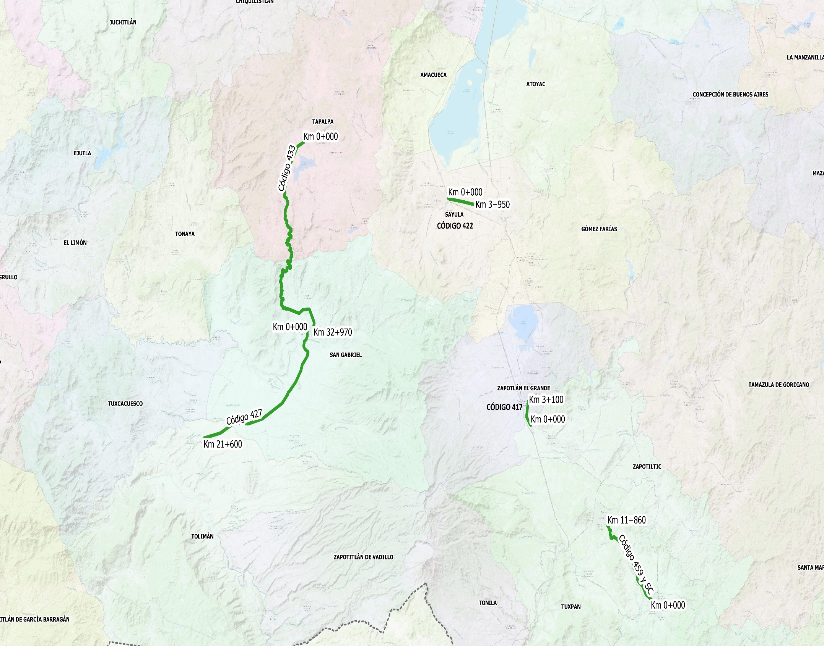
TECALITLÁN
TECALITLÁN
TUXPAN

CÓDIGO 417: Km 0+000 - 3+100
COORDENADAS INICIO : | LATITUD: | 19.651629°
 | LONGITUD: | -103.473140°

COORDENADAS FIN : | LATITUD: | 19.677499°
 | LONGITUD: | -103.475205°

CÓDIGO 427: Km 0+000 - 21+600
COORDENADAS INICIO : | LATITUD: | 19.745203°
 | LONGITUD: | -103.774262°

COORDENADAS FIN : | LATITUD: | 19.638298°
 | LONGITUD: | -103.913885°

CÓDIGO 433 KM 0+000 - 32+970
COORDENADAS INICIO : | LATITUD: | 19.937917°
 | LONGITUD: | -103.779258°

COORDENADAS FIN : | LATITUD: | 19.751650°
 | LONGITUD: | -103.765671°

CÓDIGO 459 KM 0+000 - 11+860
COORDENADAS INICIO : | LATITUD: | 19.475326°
 | LONGITUD: | -103.311232°

COORDENADAS FIN : | LATITUD: | 19.549511°
 | LONGITUD: | -103.369605°

CÓDIGO 422 KM 0+000 - 3+950
COORDENADAS INICIO : | LATITUD: | 19.881575°
 | LONGITUD: | -103.584323°

COORDENADAS FIN : | LATITUD: | 19.875081°
 | LONGITUD: | -103.547548°

